Hoja1
OFICINA MOBLES

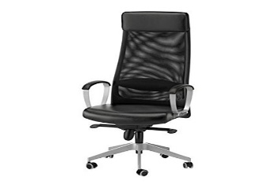 | TAULA | CADIRES OFICINA | TOTAL

VENDES | 1,550.00 € | 1,088.00 € | 2,638.00 €
Costs variables | 389.00 € | 295.00 € | 684.00 €
Costs fixos | 298.00 € | 183.00 € | 481.00 €
COSTS FABRICACIO | 687.00 € | 478.00 € | 1,165.00 €
MARGE INDUSTRIAL | 863.00 € | 610.00 € | 1,473.00 €
Costs Distribucio | 245.00 € | 190.00 € | 435.00 €
MARGE COMERCIAL | 176.00 € | 132.00 € | 308.00 €

308.00 € | RESULTAT

